E-Rモデル エンティティ一覧
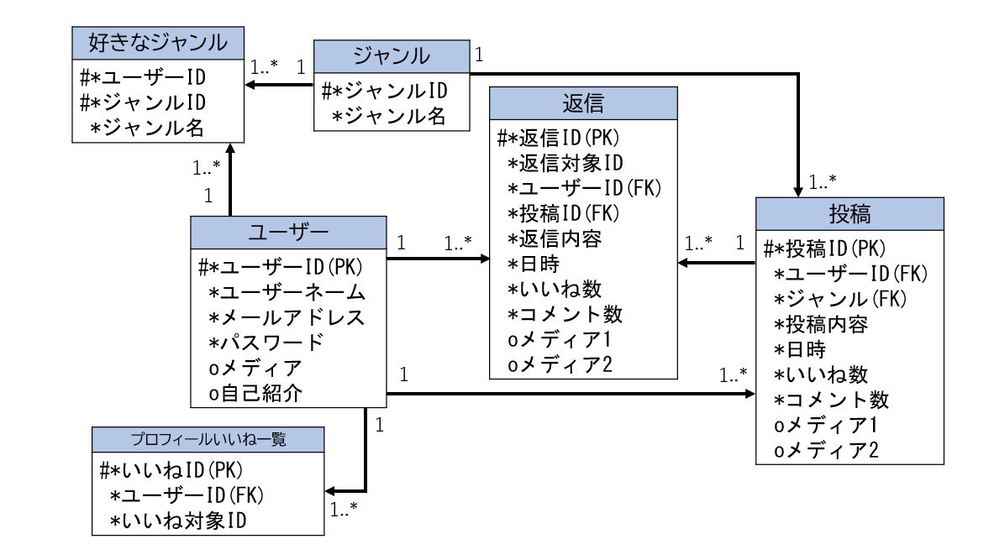
E-R図
システム名 |  | やまったー |  | 作成者 | 藤原 玲瑛
工程名 |  | システム設計 |  | 作成日付 | 2023-05-10
ドキュメント名 |  | やまったー データベース設計書 |  | バージョン | v1.0
E-R図ID |  | ER001 |  | 更新者
概要 |  | やまったーにおけるデータモデルを示す |  | 更新日付

エンティティ一覧
No. | 論理エンティティ名 | 物理エンティティ名 | エンティティ種別 | 定義
1 | ジャンル | genre | マスター | ジャンル情報
2 | 好きなジャンル | favorite genre | イベント | 設定している好きなジャンルの情報
3 | 返信 | reply | イベント | 投稿に対する返信情報
4 | 投稿 | post | イベント | ユーザーが投稿する情報
5 | ユーザー | user | イベント | 会員登録しているユーザーのユーザー情報
6 | プロフィールいいね一覧 | favorite post | イベント | 自分がいいねした投稿、返信情報

E-Rモデル図

